Ayuda Diligenciamiento
 |  |  |  |  | MATRIZ DE RIESGOS DEL SISTEMA DE GESTIÓN ANTISOBORNO (SGAS)

Analisis de Riesgo: Impacto vs. Probabilidad |  |  |  |  |  | Riesgo Inherente |  |  |  |  |  |  |  | Calificación del Control | Riesgo Residual |  |  | Movimiento según el control
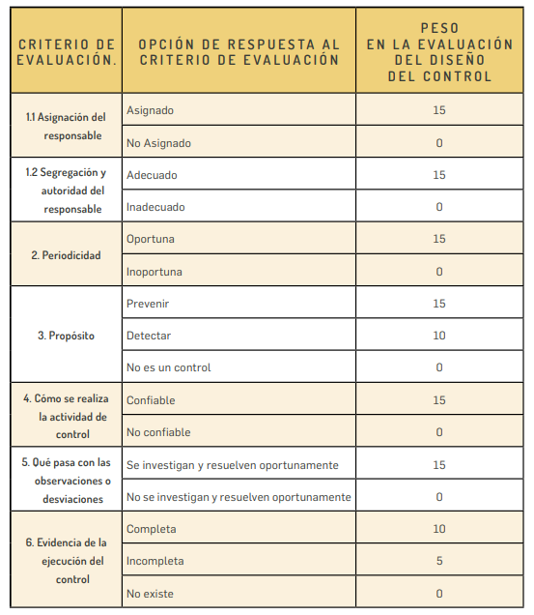
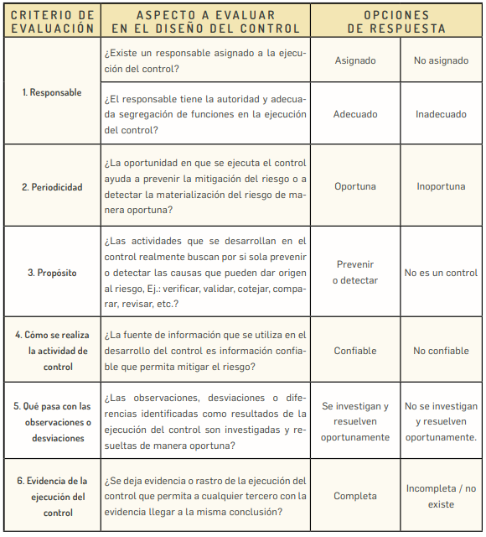
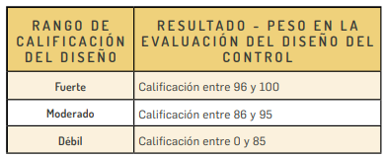
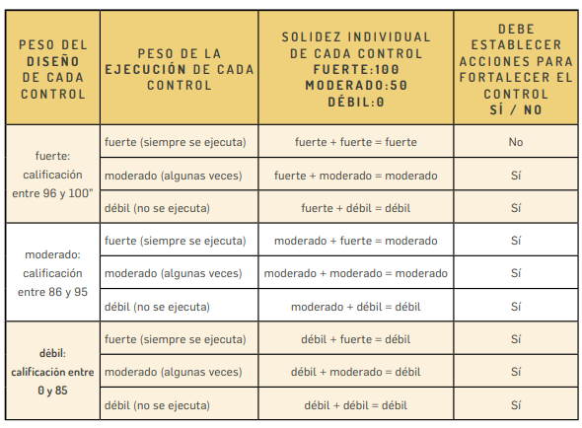
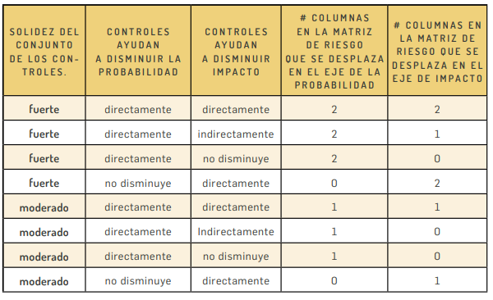
Probabilidad |  |  |  |  |  |  |  |  |  |  | IMPACTO |  |  |  |  |  |  |  |  | IMPACTO
 |  |  |  |  |  |  |  |  | 1 | 2 | 3 | 4 | 5 |  |  |  |  | 1 | 2 | 3 | 4 | 5
Nivel | Descriptor | Probabilidad | Frecuencia |  |  |  |  |  | 1 - Leve | 2 - Menor | 3 - Moderado | 4 - Mayor | 5 - Catastrófico |  |  |  |  | 1 - Leve | 2 - Menor | 3 - Moderado | 4 - Mayor | 5 - Catastrófico
1 | Muy Baja | 20% | La actividad que conlleva el riesgo se ejecuta como máximo 2 veces por año |  |  | PROBABILIDAD |  |  | 1 | 2 | 3 | 4 | 5 |  | PROBABILIDAD |  |  | 1 | 2 | 3 | 4 | 5
2 | Baja | 40% | La actividad que conlleva el riesgo se ejecuta de 3 a 19 veces por año |  |  |  | 5 - Muy Alta | 5 | MAYOR | MAYOR | CATASTRÓFICO | CATASTRÓFICO | CATASTRÓFICO |  |  | 5 - Muy Alta | 5 | MAYOR | MAYOR | CATASTRÓFICO | CATASTRÓFICO | CATASTRÓFICO
3 | Media | 60% | La actividad que conlleva el riesgo se ejecuta de 20 a 100 veces por año |  |  |  | 4 - Alta | 4 | MODERADO | MAYOR | MAYOR | CATASTRÓFICO | CATASTRÓFICO |  |  | 4 - Alta | 4 | MODERADO | MAYOR | MAYOR | CATASTRÓFICO | CATASTRÓFICO
4 | Alta | 80% | La actividad que conlleva el riesgo se ejecuta mínimo 101 veces por año y máximo 1000 veces por año |  |  |  | 3 - Media | 3 | BAJO | MODERADO | MAYOR | MAYOR | CATASTRÓFICO |  |  | 3 - Media | 3 | BAJO | MODERADO | MAYOR | MAYOR | CATASTRÓFICO
5 | Muy Alta | 100% | La actividad que conlleva el riesgo se ejecuta más de 1000 veces por año |  |  |  | 2 - Baja | 2 | BAJO | BAJO | MODERADO | MAYOR | CATASTRÓFICO |  |  | 2 - Baja | 2 | BAJO | BAJO | MODERADO | MAYOR | CATASTRÓFICO
 |  |  |  |  |  |  | 1 - Muy Baja | 1 | BAJO | BAJO | MODERADO | MAYOR | CATASTRÓFICO |  |  | 1 - Muy Baja | 1 | BAJO | BAJO | MODERADO | MAYOR | CATASTRÓFICO
Impacto

Nº | Pregunta:
 | Si el riesgo se materializa podría…
1 | ¿Afectar al grupo de funcionarios del proceso?
2 | ¿Afectar el cumplimiento de metas y objetivos de la dependencia?
3 | ¿Afectar el cumplimiento de misión de la entidad?
4 | ¿Afectar el cumplimiento de la misión del sector al que pertenece la entidad?
5 | ¿Generar pérdida de confianza de la entidad, afectando su reputación?
6 | ¿Generar pérdida de recursos económicos?
7 | ¿Afectar la generación de los productos o la prestación de servicios?
8 | ¿Dar lugar al detrimento de calidad de vida de la comunidad por la pérdida del bien, servicios o recursos públicos?
9 | ¿Generar pérdida de información de la entidad?
10 | ¿Generar intervención de los órganos de control, de la Fiscalía u otro ente?
11 | ¿Dar lugar a procesos sancionatorios?
12 | ¿Dar lugar a procesos disciplinarios?
13 | ¿Dar lugar a procesos fiscales?
14 | ¿Dar lugar a procesos penales?
15 | ¿Generar pérdida de credibilidad del sector?
16 | ¿Ocasionar lesiones físicas o pérdida de vidas humanas? |  |  | Una respuesta posivita clasifica el impacto inmediatamente como "Catastrófico"
17 | ¿Afectar la imagen regional?
18 | ¿Afectar la imagen nacional?
19 | ¿Generar daño ambiental?

Nota: La siguiente información fue tomada de la Guía de Riesgos Gestión, Corrupción y Seg. Digital DAFP - 2018

Planeación y Direccionamiento E

 |  | FORMATO GESTIÓN DE RIESGOS DE SOBORNO
 | CÓDIGO |  | RESPONSABLE |  |  |  | BAJO | 0
 | FRO105-569-1 |  | Oficina Asesora de Planeación |  |  |  | MODERADO | 0
 |  |  |  |  |  |  | MAYOR | 3
 | FECHA DE ACTUALIZACIÓN |  |  | PROCESO |  |  | CATASTRÓFICO | 2
 | 2023-10-12 |  |  | Planeación y Direccionamiento Estratégico

IDENTIFICACIÓN DEL RIESGO |  |  |  |  |  | VALORACIÓN DEL RIESGO INHERENTE |  |  |  |  |  |  |  |  |  |  |  |  |  |  |  |  |  |  |  |  |  | CONTROLES |  |  | VALORACIÓN DE CONTROLES |  |  |  |  |  |  |  | VALORACIÓN DE RIESGO RESUDIAL
Procedimiento | Posibles hechos de soborno |  |  | Terceros, funciones o cargos expuestos al hecho de soborno | Consecuencias (Efectos de la incertidumbre sobre los objetivos estratégicos) | Si el Riesgo se materializa, podria… |  |  |  |  |  |  |  |  |  |  |  |  |  |  |  |  |  |  | Impacto del riesgo inherente | Probabilidad de Ocurrencia del riesgo inherente | Valoración de riesgo Inherente | Controles existentes | Responsable del control | Evidencia de ejecucion | Asignación del responsable | Segregación y autoridad del responsable | Periodicidad | Proposito | Como se realiza el control | Que pasa con las observaciones o desviaciones | Evidencia de ejecucion del control | Ejecución del control | Controles ayudan a disminuir probabilidad | Controles ayudan a disminuir impacto | Riesgo Residual | Índice
 |  |  |  |  |  | ¿Afecta al grupo de funcionarios del proceso? | ¿Afecta el cumplimiento de metas y objetivos de la dependencia? | ¿Afecta el cumplimiento de misión de la entidad? | ¿Afecta el cumplimiento de la misión del sector al que pertenece la entidad? | ¿Genera pérdida de confianza de la entidad, afectando su reputación? | ¿Genera pérdida de recursos económicos? | ¿Afecta la generación de los productos o la prestación de servicios? | ¿Da lugar al detrimento de calidad de vida de la comunidad por la pérdida del bien, servicios o recursos públicos? | ¿Genera pérdida de información en la entidad? | ¿Genera intervención de los órganos de control, de la Fiscalía u otro ente? | ¿Da lugar a procesos sancionatorios? | ¿Da lugar a procesos disciplinarios? | ¿Da lugar a procesos fiscales? | ¿Da lugar a procesos penales? | ¿Genera pérdida de credibilidad en el sector? | ¿Ocasiona lesiones físicas o pérdida de vidas humanas? | ¿Afecta la imagen regional? | ¿Afecta la imagen nacional? | ¿Genera daño ambiental?

PRO332-187 PLAN ESTRATÉGICO | Ofrecimiento de dádivas o beneficios por parte de un interesado al profesional de la Oficina para manipular la formulación del Plan Estrategico para que favorezca a un tercero |  |  | Jefe Oficina Asesora de Planeación | 1. Deterioro reputacional de la Entidad frente al sector en el que opera y organismos de control 2. Violación de los principios de transparencia de la entidad. 3. Deterioro de la reputación e imagen de la Lotería de Bogotá frente a los clientes, la ciudadanía y autoridades competentes. 4. Pérdida de confianza en la capacidad de gestión de la Lotería frente a todas las contrapartes. 5. Pérdida de confianza en la capacidad de gestión de la Lotería frente a sus colaboradores. 6. Detrimento patrimonial, desgaste administrativo e investigaciones disciplinarias. 7. Posible pérdida de recursos económicos causada por una disminución en las ventas. 8. Violación de los principios de transparencia de la entidad. | SI | SI | SI | NO | SI | NO | NO | NO | SI | SI | SI | SI | NO | NO | SI | NO | NO | NO | NO | MAYOR | 1 | MAYOR | 1. Registrar y gestionar la formulación del plan estratégico, cada 4 años con el proposito de definir la dirección a largo plazo de la Lotería y establecer objetivos y acciones para alcanzar esa visión. El cual debe ir acompañado de las respectivos evidencias de su formulación y aprobación | Comité de Gestión y Desempeño Profesional Oficina Asesora de Planeación | Acta donde se evidencia la validación ante el CIDGYD | Asignado | Adecuado | Oportuna | Prevenir | Confiable | Se investigan y se resuelven oportunamente | Completa | Siempre se ejecuta | Directamente | No disminuye | MAYOR | 4
PRO332-187 PLAN ESTRATÉGICO | Ofrecimiento de dádivas o beneficios por parte de un interesado al profesional de la Oficina para no incluir unincumplimiento de metas dentro del seguimiento |  |  | Jefe Oficina Asesora de Planeación Profesional de la Oficina Asesora de Planeación | 1. Información Distorsionada: Los indicadores estratégicos proporcionarán una imagen distorsionada de la situación real, lo que dificultará la toma de decisiones basada en datos precisos. 2. Errores en la Planificación: Las decisiones estratégicas pueden basarse en información incorrecta, lo que podría llevar a una planificación deficiente y a la asignación inadecuada de recursos. 3. Pérdida de Confianza: Las partes interesadas pueden perder la confianza en la organización si se descubre que los informes de indicadores estratégicos son manipulados, lo que puede tener un impacto negativo en la relación con inversores, clientes y empleados. 4. Riesgo Legal y Regulatorio: Manipular los informes de indicadores estratégicos puede exponer a la organización a sanciones legales y regulatorias por prácticas engañosas o fraudulentas. 5. Impacto en el Rendimiento: La falta de precisión en los informes puede llevar a una evaluación inadecuada del desempeño de la organización y afectar su capacidad para alcanzar sus objetivos estratégicos. | SI | SI | SI | NO | SI | NO | NO | NO | SI | SI | SI | SI | NO | NO | SI | NO | NO | NO | NO | MAYOR | 1 | MAYOR | 1. Elaborar el reporte de seguimiento de forma trimestral con el proposito de identificar posibles dificultades o retrazos que se esten presentando y que no permitan el cumplimiento de los objetivos iniciales, este reporte se socializa a todos los miembros del CIDGYD. | Comité de Gestión y Desempeño Profesional Oficina Asesora de Planeación | Reporte trimestral de seguimiento | Asignado | Adecuado | Oportuna | Prevenir | Confiable | Se investigan y se resuelven oportunamente | Completa | Siempre se ejecuta | Directamente | No disminuye | MAYOR | 4
PRO332-189 FORMULACIÓN, IMPLEMENTACIÓN Y SEGUIMIENTO DE LOS PROYECTOS DE INVERSIÓN | Ofrecimiento de dádivas o beneficios por parte de un interesado al profesional de la Oficina para manipular la formulación del Proyecto de inversión para que favorezca a un tercero |  |  | Jefe Oficina Asesora de Planeación Profesional de la Oficina Asesora de Planeación | 1. Desalineación Estratégica: La mala formulación puede llevar a proyectos que no se alinean con los objetivos estratégicos de la organización, lo que causa desviaciones en la dirección planificada. 2. Riesgos Legales y Regulatorios: Incumplir regulaciones o normativas relacionadas con la inversión puede exponer a la organización a riesgos legales y multas. 3. Retrasos y Costos Adicionales: Una mala implementación puede resultar en retrasos en el proyecto y costos adicionales no previstos, lo que afecta la rentabilidad y la eficiencia del proyecto. 4. Incumplimiento de Objetivos: Los proyectos mal formulados pueden no cumplir con los objetivos estratégicos de la organización, lo que socava la efectividad de la inversión. | SI | SI | SI | NO | SI | SI | NO | NO | SI | SI | SI | SI | SI | SI | SI | NO | NO | NO | NO | CATASTRÓFICO | 1 | CATASTRÓFICO | 1. Registrar y gestionar la formulación del proyecto de inversión, cada 4 años con el proposito de mejorar o beneficiar a las partes interesadas a través de la asignación eficiente de recursos financieros y la ejecución de acciones específicas.. El cual debe ir acompañado de las respectivos evidencias de su formulación y aprobación (Acta donde se evidencia la validación ante el CIDGYD) | Comité de Gestión y Desempeño Profesional Oficina Asesora de Planeación | Acta donde se evidencia la validación ante el CIDGYD | Asignado | Adecuado | Oportuna | Prevenir | Confiable | Se investigan y se resuelven oportunamente | Completa | Siempre se ejecuta | Directamente | No disminuye | CATASTRÓFICO | 5
PRO332-189 FORMULACIÓN, IMPLEMENTACIÓN Y SEGUIMIENTO DE LOS PROYECTOS DE INVERSIÓN | Ofrecimiento de dádivas o beneficios por parte de un interesado al profesional de la Oficina para no incluir un incumplimiento en la metas, dentro del seguimiento |  |  | Jefe Oficina Asesora de Planeación Profesional de la Oficina Asesora de Planeación | 1. Pérdida de Control: La falta de seguimiento adecuado puede resultar en la pérdida de control sobre el proyecto, lo que dificulta la identificación oportuna de problemas. 2. Aumento de Riesgos: Los riesgos no identificados o no gestionados debido al mal seguimiento pueden materializarse y causar problemas graves. 3. Impacto en la Calidad: La falta de seguimiento puede afectar la calidad de la ejecución del proyecto, lo que puede llevar a resultados insatisfactorios. | SI | SI | SI | NO | SI | SI | NO | NO | SI | SI | SI | SI | SI | SI | SI | NO | NO | NO | NO | CATASTRÓFICO | 1 | CATASTRÓFICO | 1. Elaborar el reporte de seguimiento de forma trimestral con el proposito de identificar posibles dificultades o retrazos que se esten presentando y que no permitan el cumplimiento de los objetivos iniciales, este reporte se socializa a todos los miembros del CIDGYD. | Comité de Gestión y Desempeño Profesional Oficina Asesora de Planeación | Reporte trimestral de seguimiento | Asignado | Adecuado | Oportuna | Prevenir | Confiable | Se investigan y se resuelven oportunamente | Completa | Siempre se ejecuta | Directamente | No disminuye | CATASTRÓFICO | 5
PRO310-542 FORMULACIÓN Y SEGUIMIENTO A PLANES INSTITUCIONALES | Ofrecimiento de dádivas o beneficios por parte de un interesado al profesional de la Oficina para no incluir un inclumplimiento, dentro del seguimiento del Planes Institucional |  |  | Jefe Oficina Asesora de Planeación Profesional de la Oficina Asesora de Planeación | 1. Desviación de Objetivos Estratégicos: Un seguimiento deficiente puede llevar a una desviación significativa respecto a los objetivos estratégicos de la organización. 2. Pérdida de Enfoque: La falta de seguimiento adecuado puede resultar en la pérdida de enfoque en las metas y prioridades estratégicas. 3. Comunicación Deficiente: La falta de seguimiento puede dificultar la comunicación interna sobre el progreso y el rendimiento de la organización. 4. Pérdida de Confianza de las Partes Interesadas: Las partes interesadas, como los inversores, los clientes y los colaboradores, pueden perder la confianza en la capacidad de la organización para lograr sus objetivos y metas. | SI | SI | NO | NO | SI | NO | NO | NO | SI | SI | SI | SI | NO | NO | SI | NO | NO | NO | NO | MAYOR | 1 | MAYOR | 1. Registrar y gestionar la formulación de los planes institucionales, cada año con el proposito de establecer una guía estratégica y operativa para una organización, delineando sus objetivos, metas y estrategias para lograr un mejor desempeño. El cual debe ir acompañado de las respectivos evidencias de su formulación y aprobación (Acta donde se evidencia la validación ante el CIDGYD) | Comité de Gestión y Desempeño Profesional Oficina Asesora de Planeación | Acta donde se evidencia la validación ante el CIDGYD | Asignado | Adecuado | Oportuna | Prevenir | Confiable | Se investigan y se resuelven oportunamente | Completa | Siempre se ejecuta | Directamente | No disminuye | MAYOR | 4

